Sheet1
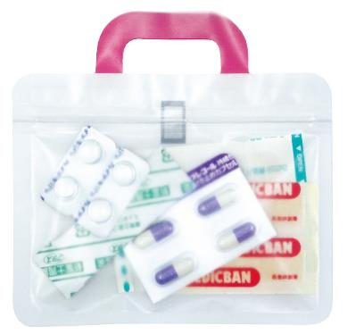
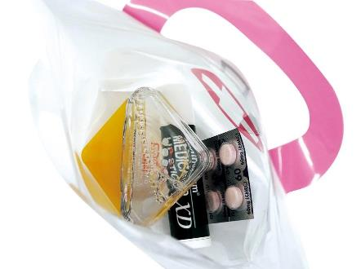
提 案 書

救急箱シッパーポーチ3P |  | 参考上代 | ¥200 | 販売価格
 |  | （税別） |  | （税別）
【JAN】 | 4562121887329
 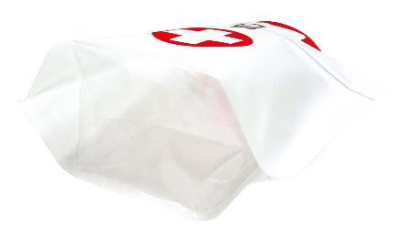 |  |  | 【商品番号】 7337 【本体サイズ】 140*50*138㎜・5g 【パッケージサイズ】 159*185*6㎜・20g 【個装形態】 ポリ袋入 【材質】 PET・ポリエチレン・ポリプロピレン 【入数】 300 【セット内容】 ジッパーポーチ×3・フック×1 【商品説明】 種類別のお薬や小物を別々に入れて持ち手部分をフックでつなげて持ち運べます 【生産国】 中国

